7. Localization
Верстка и функционал должны меняться в зависимости от локации (см. ниже)
Валюта переключается на местную, при смене локации. Израиль - доллар США
Сайт доступен только на русском языке.
Беларусь
 | 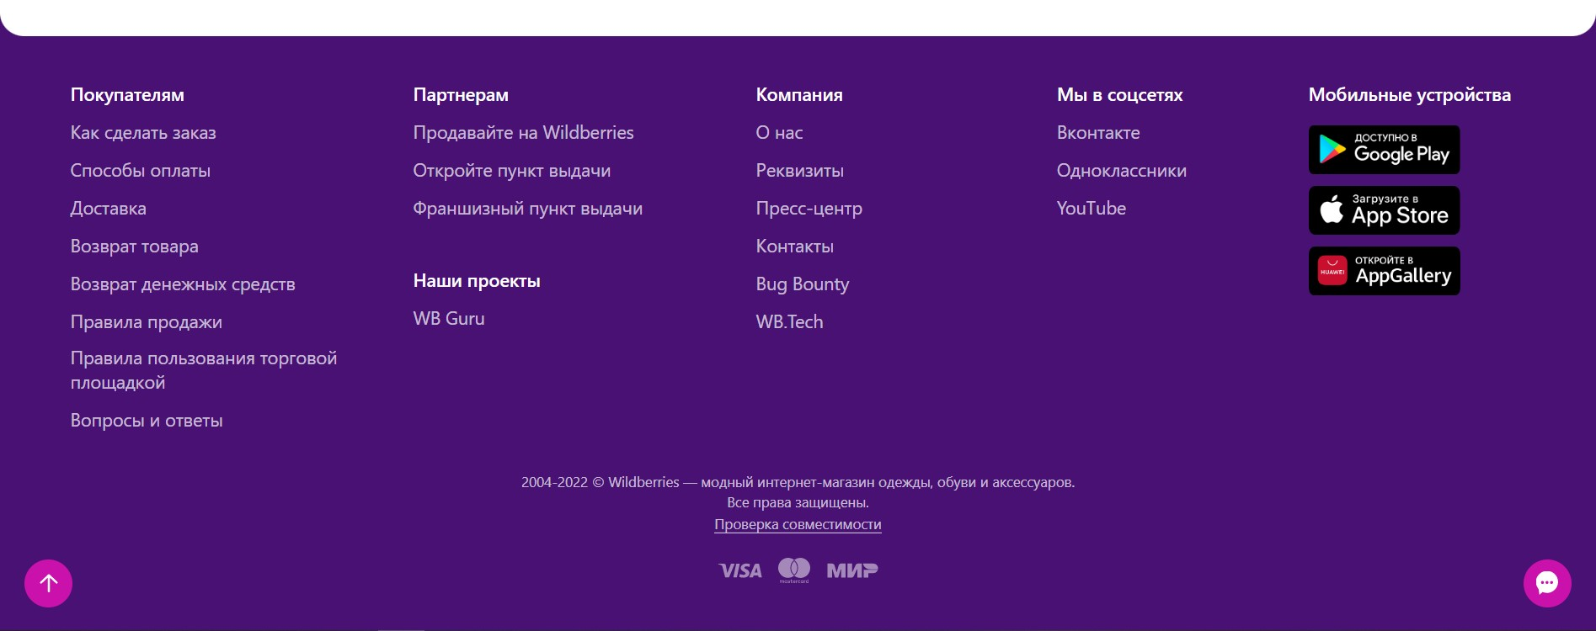
Армения
 | 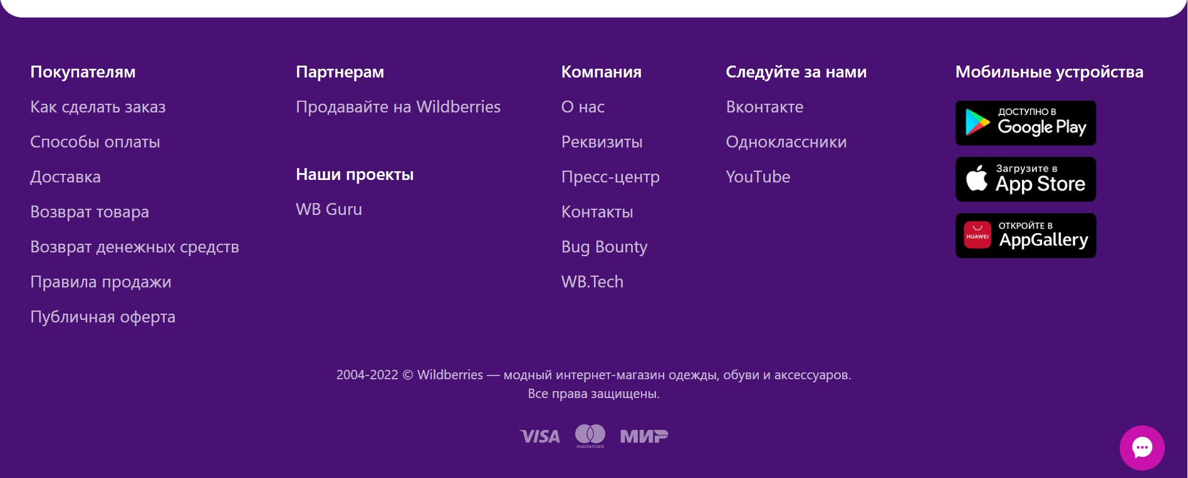
Израиль

Казахстан
 | 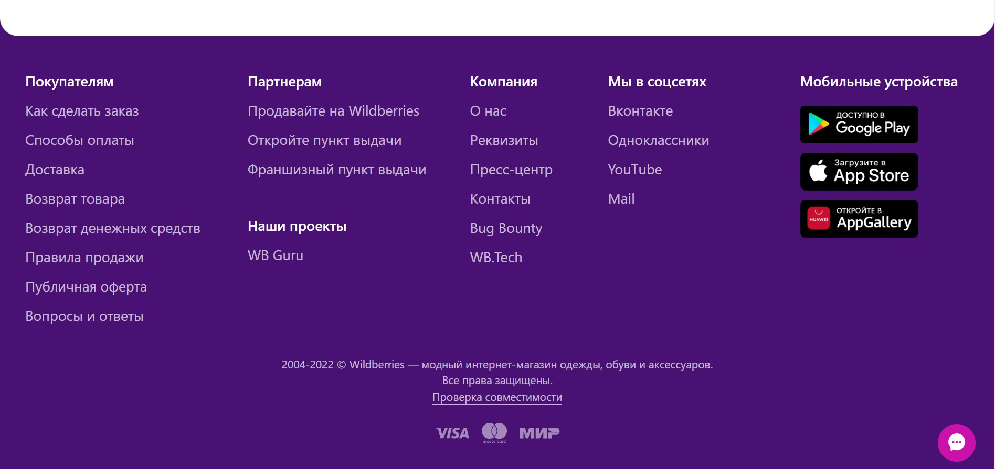
Киргизия

Россия
 | 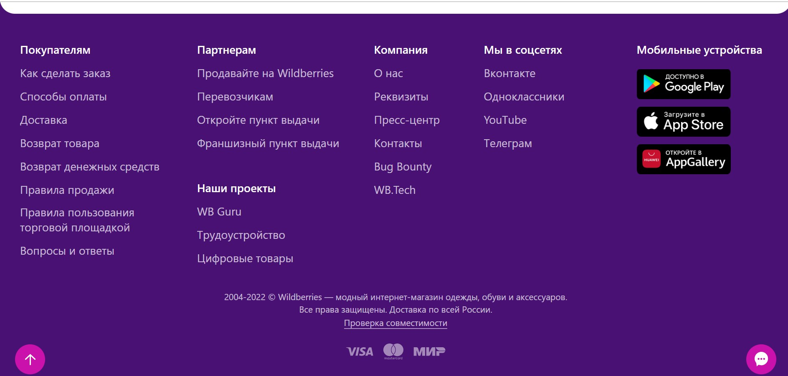
Узбекистан
 | 